상품제안서
엑스트라 3in1 고속 무선 충전 거치대 | 상품코드: S44394

 |  |  |  |  |  |  | 02-713-8555 | www.synergygift.co.kr
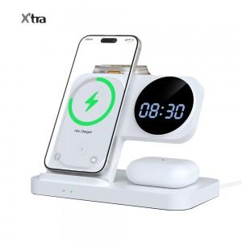 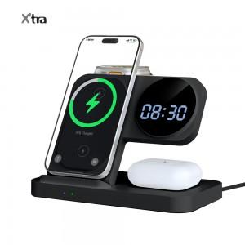 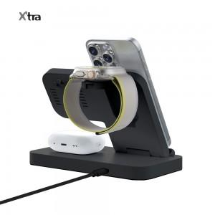

【상세/제작정보】

【인쇄/포장옵션】 | 실크, 레이저 / 포장지포장

【공급단가】 | 수량 | 20~ | 100~ | 300~ | 500~ | 1,000~
*VAT별도 | 제트블랙 | 20,840원 | 18,390원 | 17,100원 | 16,290원 | 15,900원
 | 클리어화이트 | 20,840원 | 18,390원 | 17,100원 | 16,290원 | 15,900원

【상품 URL】 | https://www.synergygift.co.kr:443/src/goods_detail.php?gdno=44394

